Assistance ved opstilling (D)
Tilbage til indholdsfortegnelse

Notenr. | Gælder for bestnr.: | Udskrives hvis | Aktiv/passiv landsniveau (i note til/fravalg) | Tekst | Kommentar
D-1510 | 586.686 |  |  | Formålet med vores assistance er at hjælpe virksomhedens ejer med at opstille regnskabet på en forståelig og overskuelig måde og sikre at lovens krav til opstilling af regnskaber overholdes.
D-1511 | 586.686 |  |  | Formålet med vores assistance er at hjælpe virksomhedens ejer med at opstille årsrapporten på en forståelig og overskuelig måde og sikre at lovens krav til opstilling af regnskaber for klasse A-virksomheder overholdes.
D-1520 | 586.686 |  |  | PLANLÆGNING
 | 586.686 |  |  | Er kundeaccept udfyldt - herunder vurdering af uafhængighed?
 | 586.686 |  |  | Er der udarbejdet kundeaftale og aftalebrev for denne opgave?
 | 586.686 |  |  | Er kendskab til kunden udfyldt og arkiveret?
 | 586.686 |  |  | Har vi modtaget det materiale vi har anmodet om fra kunden?
 | 586.686 |  |  | Er der problemer i forhold til Hvidvaskloven?
 | 586.686 |  |  | Er der konstateret økonomisk kriminalitet som skal indberettes til NSK efter revisorlovens §22
 | 586.686 |  |  | Opfylder virksomheden betingelserne for, at assistanceerklæring kan afgives? F.eks. vedr. going concern.
D-1530 | 586.686 |  |  | UDFØRELSE
 | 586.686 |  |  | Er opstillingen af regnskabet gennemført?
 | 586.686 |  |  | Er spørgsmål til afklaring og affødte rettelser heraf gennemført, samt alle aktive notater lukket?
 | 586.686 |  |  | Er dokumentation fra opgørelsen arkiveret?
 | 586.686 |  |  | Er poster, der medfører reguleringer mellem det regnskabsmæssige og skattemæssige resultat vurderet?
 | 586.686 |  |  | Er det udskrevne regnskab gennemgået for korrekt opstilling i henhold til begrebsrammen (f.eks. Årsregnskabsloven, skattelovgivningen og lign.)?
 | 586.686 |  |  | Er der foretaget vurdering af going concern og udarbejdet dokumentation for dette?
 | 586.686 |  |  | Er alle væsentlige poster i regnskabet vurderet og dokumenteret?
 | 586.686 |  |  | Er alle betydelige vurderinger og beregninger drøftet med den daglige ledelse og dokumenteret?
 | 586 |  |  | Er anvendt regnskabs- og/eller skattepraksis gennemgået/anvendt korrekt?
 | 686 |  |  | Er anvendt skattepraksis gennemgået?
 | 586.686 |  |  | Er sammenhængen mellem tekst og tal i regnskabet kontrolleret?
 | 586 |  |  | Er pantsætninger, sikkerhedsstillelser og eventualforpligtelser i øvrigt gennemgået ?
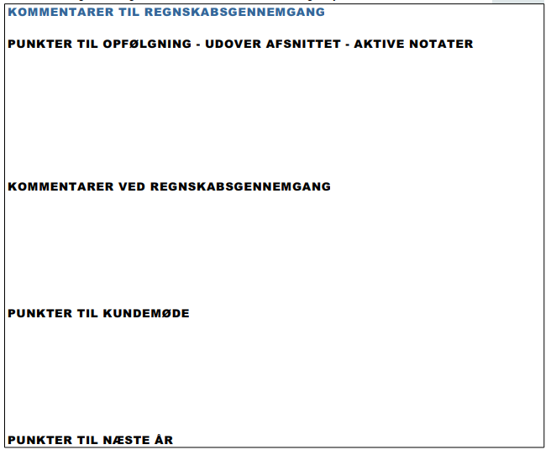
 | 586.686 |  |  | Er regnskabet gennemlæst uden fund af væsentlige fejlinformationer?
 | 586.686

D-1540 | 586.686 |  |  | ERKLÆRING
 | 586.686 |  |  | Kan vi på det foreliggende grundlag afgive en erklæring om opstilling af regnskab?
 | 586.686 |  |  | Er det sikret, at virksomheden opfylder betingelserne for, at assistanceerklæring kan afgives, her-under, at evt. going concern udfordringer er korrekt behandlet i regnskabet?
D-1550 | 586.686 |  |  | KONKLUSION
 | 586 |  |  | Er det foreliggende regnskab udarbejdet i overensstemmelse med gældende lovgivning for regnskabs-/indkomståret?
 | 686 |  |  | Er det foreliggende regnskab udarbejdet i overensstemmelse med gældende lovgivning for indkomståret?
 | 586.686 |  |  | Er revisor uafhængig af kunden? (er svaret Nej, skal det fremgå af erklæring om opstilling af regnskab, at revisor IKKE er uafhængig af kunden)
D-1560 | 586.686 |  |  | LEDELSENS ANSVAR FOR OPSTILLING
 | 586.686 |  |  | Er ledelsens regnskabserklæring modtaget i underskrevet stand?

vejledning til regnearket
Tilbage til indholdsfortegnelse
Vejledning til brug af regnearket | Sortering pr. regnskabstype

Regnearket består af en fane for hver type erklæring. Dog er Anvendt regnskabspraksis delt på flere faner. | Under "gælder for bestnr." kan I trykke på pilen. Der kommer en drop down menu frem. Her kan du med fordel vælge "tekstfiltre" og "Brugerdefineret tilter". For så kan du vælge et filter der Indeholder netop det bestillingsnummer du har brug for.

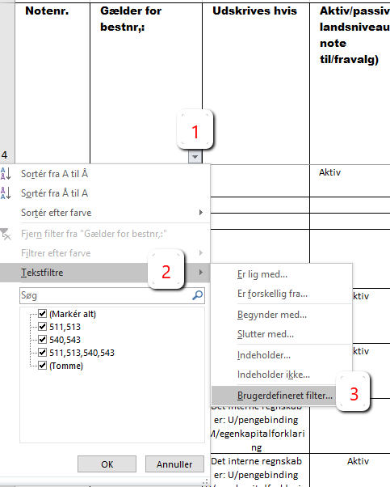
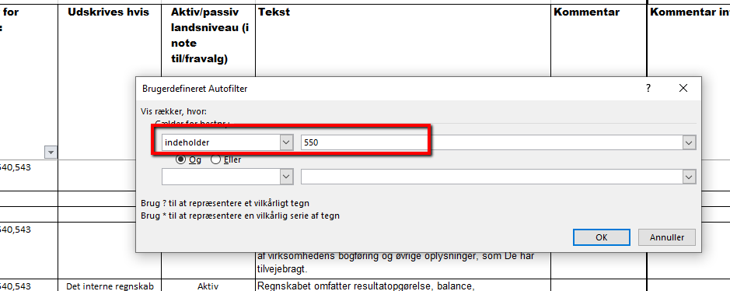
Fanernes opbygning
Notenummer:
Det første nummer angiver hvilket afsnit I årsrapporten bemærkningen kommer ud i.
de sidste 4 cifre, er et fortløbende notenummer.
Alt. 1 eller 2, betyder at man enten kan vælge alt. 1 eller alt. 2.
Del. 1 mv., betyder at man har flere muligheder at vælge imellem. Den ene udelukker ikke den anden.

Gælder for best.nr.
Du kan via en drop down menue hvilke tekster der er mulighed for i hvert enkelt bestillingsnummer.

Udskrives ikke:
Bemærkningsmodulet er bygget op efter to former for automatiske drops.
1) Styringen af bestillingsnumre de enkelte bemærkninger gælder for.
2) I kolonnen "udskrives ikke" er det med ord beskrevet hvornår teksterne evt. vil blive droppet automatisk.

Aktiv/passiv
Her kan du se om bemærkningen er aktiv eller passiv på landsniveau. | Personlige landbrug | Selskaber Landbrug
 | Der skal være flueben i alle de muligheder, hvor 511 indgår | Der skal være flueben i alle de muligheder, hvor 540 indgår

Tekst | Personlige Andre erhverv | Selskaber Andre erhverv
I tekstkolonnen står den tekst der kommer ud i regnskabet. Står der en blå tekst, er det her du evt. skal redigere i teksten på ejendomsniveau. | Der skal være flueben i alle de muligheder, hvor 513 indgår | Der skal være flueben i alle de muligheder, hvor 543 indgår

 |  | Selskaber skat
 |  | Der skal være flueben i alle de muligheder, hvor 616 indgår

 | Specifikationer til årsrapporten
 | Der skal være flueben i alle de muligheder, hvor 550 indgår

